Лист1
Столы разделочные, ванны моечные, зонты вентиляционные (вытяжки), стеллажи и прочее (ст) ТПК Аструм т. (391) 272-22-23, 296-85-23, 214-44-98 E-mail: art@tpk-astrum.ru; www.mudryfilin.ru г. Красноярск, ул. Энергетиков 73а стр.33
 | Расшифровка буквенного обозначения
 | К - двери купе | Р - двери распашные
 | КВ - квадратная труба | С - окрашенная сталь
 | КТ - круглая труба | СП - сплошная полка
 | Н - нержавеющая сталь | Ц-оцинкованная сталь
 | П - перфорация | Э - эконом класс
Все столешницы, полки столов и стеллажей, ёмкости ванн, полки настенные, зонты, столы-тумбы, шкафы выполнены из нерж.стали AISI 430 толщиной 0,8 мм. Все каркасы крашенные имеют толщину 1,5 мм, у каркасов из оцинкованной или нержавеющей стали толщина 1,2 мм
Код | Наименование | Модель | Размеры, мм. | Цена | Заказ | Сумма
 | Столы кондитерские

61511 | Столешница-дерево (бук) цельная для кондитерского стола, обработана безопасным для пищевых продуктов маслом | 61511 | 1000x600 | 19,800.00р. |  | - р.
65542 | Стол кондитерский столешница-дерево (бук) цельная, обработана безопасным для пищевых продуктов маслом, каркас оцинкованный металл. Полка решетка. | 65542 | 1000x600x860 | 28,500.00р. |  | - р. |  | 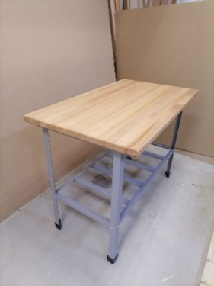
58747 | Стол кондитерский столешница-дерево (бук) цельная, обработана безопасным для пищевых продуктов маслом, каркас оцинкованный металл. Полка решетка. | 58747 | 1200x700x860 | 32,500.00р. |  | - р.
61587 | Стол кондитерский столешница-дерево (бук) цельная с бортиками, обработана безопасным для пищевых продуктов маслом, каркас оцинкованный металл. Полка решетка. | 61587 | 1200x700x860 | 33,500.00р. |  | - р.
 | Ванны моечные (Эконом класса), ножки - уголок (емкость - нержавеющая сталь, каркас - окрашенная сталь ), без сливных сифонов |  |  |  |  | - р.

74540 | Односекционная, глубина ванны 300 мм | Э-ВСМ 1/330-С | 430х430х870 | 8,680.00р. |  | - р.
74542 | Односекционная, глубина ванны 300 мм | Э-ВСМ 1/430-С | 530х530х870 | 9,550.00р. |  | - р.
35932 | Односекционная, глубина ванны 400 мм | Э-ВСМ 1/530-С | 630х630х870 | 12,260.00р. |  | - р.
74543 | Односекционная, глубина ванны 450 мм | Э-ВСМ 1/600-С | 700х700х870 | 14,220.00р. |  | - р.
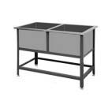
45332 | Односекционная, глубина ванны 450 мм | Э-ВСМ 1/700-С | 800х800х870 | 15,780.00р. |  | - р.
74544 | Двухсекционная, глубина ванны 300 мм | Э-ВСМ 2/330-С | 800х430х870 | 14,200.00р. |  | - р.
37570 | Двухсекционная, глубина ванны 300 мм | Э-ВСМ 2/430-С | 1010х530х870 | 15,740.00р. |  | - р.
66323 | Двухсекционная, глубина ванны 400 мм | Э-ВСМ 2/530-С | 1210х630х870 | 19,770.00р. |  | - р.
74546 | Двухсекционная, глубина ванны 450 мм | Э-ВСМ 2/600-С | 1350х700х870 | 23,140.00р. |  | - р.
74547 | Двухсекционная, глубина ванны 450 мм | Э-ВСМ 2/700-С | 1550х800х870 | 27,310.00р. |  | - р.
74548 | Трехсекционная, глубина ванны 300 мм | Э-ВСМ 3/330-С | 1190х430х870 | 20,020.00р. |  | - р.
74549 | Трехсекционная, глубина ванны 300 мм | Э-ВСМ 3/430-С | 1490х530х870 | 20,570.00р. |  | - р.
73580 | Трехсекционная, глубина ванны 400 мм | Э-ВСМ 3/530-С | 1790х630х870 | 28,050.00р. |  | - р.
74550 | Трехсекционная, глубина ванны 450 мм | Э-ВСМ 3/600-С | 2000х700х870 | 32,920.00р. |  | - р.
74551 | Трехсекционная, глубина ванны 450 мм | Э-ВСМ 3/700-С | 2300х800х870 | 42,040.00р. |  | - р.

 | Ванны моечные, ножки - уголок (емкость - нержавеющая сталь, каркас - окрашенная сталь )

74553 | Односекционная, глубина ванны 300 мм | ВСМ 1/330-С | 430х430х870 | 9,850.00р. |  | - р.
74554 | Односекционная, глубина ванны 300 мм | ВСМ 1/430-С | 530х530х870 | 10,800.00р. |  | - р.
35932 | Односекционная, глубина ванны 400 мм | ВСМ 1/530-С | 630х630х870 | 13,800.00р. |  | - р.
74555 | Односекционная, глубина ванны 450 мм | ВСМ 1/600-С | 700х700х870 | 15,980.00р. |  | - р.
45332 | Односекционная, глубина ванны 450 мм | ВСМ 1/700-С | 800х800х870 | 17,720.00р. |  | - р.
74556 | Двухсекционная, глубина ванны 300 мм | ВСМ 2/330-С | 800х430х870 | 15,780.00р. |  | - р.
35521 | Двухсекционная, глубина ванны 300 мм | ВСМ 2/430-С | 1010х530х870 | 16,490.00р. |  | - р.
66323 | Двухсекционная, глубина ванны 400 мм | ВСМ 2/530-С | 1210х630х870 | 21,990.00р. |  | - р.
74557 | Двухсекционная, глубина ванны 450 мм | ВСМ 2/600-С | 1350х700х870 | 27,530.00р. |  | - р.
47620 | Двухсекционная, глубина ванны 450 мм | ВСМ 2/700-С | 1550х800х870 | 31,330.00р. |  | - р.
74559 | Трехсекционная, глубина ванны 300 мм | ВСМ 3/330-С | 1190х430х870 | 22,250.00р. |  | - р.
74560 | Трехсекционная, глубина ванны 300 мм | ВСМ 3/430-С | 1490х530х870 | 22,860.00р. |  | - р.
73580 | Трехсекционная, глубина ванны 400 мм | ВСМ 3/530-С | 1790х630х870 | 31,160.00р. |  | - р.
74562 | Трехсекционная, глубина ванны 450 мм | ВСМ 3/600-С | 2000х700х870 | 36,580.00р. |  | - р.
74563 | Трехсекционная, глубина ванны 450 мм | ВСМ 3/700-С | 2300х800х870 | 44,250.00р. |  | - р.

 | Ванны моечные односекционные длинные, ножки - уголок (емкость - нержавеющая сталь, каркас - окрашенная сталь)

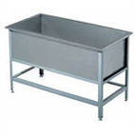
74564 | Односекционная, глубина ванны 300 мм | ВСМ 1/330/800-С | 800х430х870 | 12,890.00р. |  | - р.
74565 | Односекционная, глубина ванны 300 мм | ВСМ 1/430/1010-С | 1010х530х870 | 16,140.00р. |  | - р.
74566 | Односекционная, глубина ванны 400 мм | ВСМ 1/530/1210-С | 1210х630х870 | 21,200.00р. |  | - р.
32504 | Односекционная, глубина ванны 450 мм | ВСМ 1/600/1350-С | 1350х700х870 | 24,600.00р. |  | - р.
29299 | Односекционная, глубина ванны 450 мм | ВСМ 1/700/1550-С | 1550х800х870 | 30,370.00р. |  | - р.

 | Ванны моечные с рабочей поверхностью, ножки - уголок (емкость, столешница - нержавеющая сталь, каркас - окрашенная сталь)

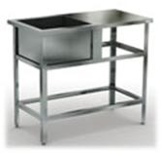
56756 | Односекционная, глубина ванны 300 мм | ВСМС-1/330-С | 800x430x870 | 13,800.00р. |  | - р.
74581 | Односекционная, глубина ванны 300 мм | ВСМС-1/430-С | 1010x530x870 | 14,270.00р. |  | - р.
36024 | Односекционная, глубина ванны 400 мм | ВСМС-1/530-С | 1210x630x870 | 20,070.00р. |  | - р.
74582 | Односекционная, глубина ванны 450 мм | ВСМС-1/600-С | 1350x700x870 | 23,270.00р. |  | - р.
74583 | Односекционная, глубина ванны 450 мм | ВСМС-1/700-С | 1550x800x870 | 29,420.00р. |  | - р.

 | Ванны моечные с цельнотянутой емкостью, ножки - уголок (емкость, столешница - нержавеющая сталь, каркас - окрашенная сталь)
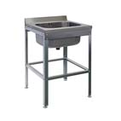
74584 | С одной емкостью размером 500х500х300 | ВСМЦ 1/600/700-С | 600х700х870 | по запросу
74585 | С одной емкостью размером 500х400х250 | ВСМЦ 1/600-С | 600х600х870 | по запросу
74587 | С левым столом и емкостью размером 500х400х250 | ВСМЦ 1/1200Л-С | 1200х600х870 | по запросу
74589 | С правым столом и емкостью размером 500х400х250 | ВСМЦ 1/1200П-С | 1200х600х870 | по запросу
69370 | С двумя емкостями размером 500х400х250 | ВСМЦ 2/1200-С | 1200х600х870 | по запросу
74590 | С двумя емкостями размером 500х500х300 | ВСМЦ 2/1200/700-С | 1200х700х870 | по запросу
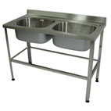
 | Ванны моечные с цельнотянутой емкостью, ножки - уголок (емкость, столешница - нержавеющая сталь, каркас - окрашенная сталь) |  |  |  |  |  |  | 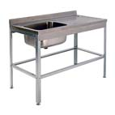
74591 | С одной емкостью размером 400x400x180 | ВСМЦ 1/500-С | 500х600х870 | по запросу
74592 | С левым столом и емкостью размером 400x400x180 | ВСМЦ 1/800Л-С | 800х600х870 | по запросу
74593 | С правым столом и емкостью размером 400х400х180 | ВСМЦ 1/800П-С | 800х600х870 | по запросу
74594 | С двумя емкостями размером 200х400х180 | ВСМЦ 2/800-С | 800х600х870 | по запросу

 | Ванны моечные, ножки - уголок (емкость - нержавеющая сталь, каркас - оцинкованная сталь )

61496 | Односекционная, глубина ванны 300 мм | ВСМ 1/330-Ц | 430х430х870 | 9,850.00р. |  | - р.
45278 | Односекционная, глубина ванны 300 мм | ВСМ 1/430-Ц | 530х530х870 | 10,800.00р. |  | - р.
23276 | Односекционная, глубина ванны 400 мм | ВСМ 1/530-Ц | 630х630х870 | 13,800.00р. |  | - р.
74595 | Односекционная, глубина ванны 450 мм | ВСМ 1/600-Ц | 700х700х870 | 15,980.00р. |  | - р.
74596 | Односекционная, глубина ванны 450 мм | ВСМ 1/700-Ц | 800х800х870 | 17,720.00р. |  | - р.
23956 | Двухсекционная, глубина ванны 300 мм | ВСМ 2/330-Ц | 800х430х870 | 15,780.00р. |  | - р.
42106 | Двухсекционная, глубина ванны 300 мм | ВСМ 2/430-Ц | 1010х530х870 | 16,490.00р. |  | - р.
33101 | Двухсекционная, глубина ванны 400 мм | ВСМ 2/530-Ц | 1210х630х870 | 21,990.00р. |  | - р.
39006 | Двухсекционная, глубина ванны 450 мм | ВСМ 2/600-Ц | 1350х700х870 | 27,530.00р. |  | - р.
74597 | Двухсекционная, глубина ванны 450 мм | ВСМ 2/700-Ц | 1550х800х870 | 31,330.00р. |  | - р.
74598 | Трехсекционная, глубина ванны 300 мм | ВСМ 3/330-Ц | 1190х430х870 | 22,250.00р. |  | - р.
42105 | Трехсекционная, глубина ванны 300 мм | ВСМ 3/430-Ц | 1490х530х870 | 22,860.00р. |  | - р.
74599 | Трехсекционная, глубина ванны 400 мм | ВСМ 3/530-Ц | 1790х630х870 | 31,160.00р. |  | - р.
23786 | Трехсекционная, глубина ванны 450 мм | ВСМ 3/600-Ц | 2000х700х870 | 36,580.00р. |  | - р.
74600 | Трехсекционная, глубина ванны 450 мм | ВСМ 3/700-Ц | 2300х800х870 | 44,250.00р. |  | - р.

 | Ванны моечные односекционные длинные, ножки - уголок (емкость - нержавеющая сталь, каркас - оцинкованная сталь)

56755 | Односекционная, глубина ванны 300 мм | ВСМ 1/330/800-Ц | 800х430х870 | 12,890.00р. |  | - р.
64573 | Односекционная, глубина ванны 300 мм | ВСМ 1/430/1010-Ц | 1010х530х870 | 16,140.00р. |  | - р.
74601 | Односекционная, глубина ванны 400 мм | ВСМ 1/530/1210-Ц | 1210х630х870 | 21,200.00р. |  | - р.
22698 | Односекционная, глубина ванны 450 мм | ВСМ 1/600/1350-Ц | 1350х700х870 | 24,600.00р. |  | - р.
64499 | Односекционная, глубина ванны 450 мм | ВСМ 1/700/1550-Ц | 1550х800х870 | 30,370.00р. |  | - р.

 | Ванны моечные с рабочей поверхностью, ножки - уголок (емкость, столешница - нержавеющая сталь, каркас - оцинкованная сталь)

74603 | Односекционная, глубина ванны 300 мм | ВСМС-1/330-Ц | 800x430x870 | 13,800.00р. |  | - р.
74604 | Односекционная, глубина ванны 300 мм | ВСМС-1/430-Ц | 1010x530x870 | 14,270.00р. |  | - р.
74605 | Односекционная, глубина ванны 400 мм | ВСМС-1/530-Ц | 1210x630x870 | 20,070.00р. |  | - р.
74606 | Односекционная, глубина ванны 450 мм | ВСМС-1/600-Ц | 1350x700x870 | 23,270.00р. |  | - р.
39798 | Односекционная, глубина ванны 450 мм | ВСМС-1/700-Ц | 1550x800x870 | 29,420.00р. |  | - р.

 | Ванны моечные с цельнотянутой емкостью, ножки - уголок (емкость, столешница - нержавеющая сталь, каркас - оцинкованная сталь)

74607 | С одной емкостью размером 500х500х300 | ВСМЦ 1/600/700-Ц | 600х700х870 | по запросу
74609 | С одной емкостью размером 500х400х250 | ВСМЦ 1/600-Ц | 600х600х870 | по запросу
74610 | С левым столом и емкостью размером 500х400х250 | ВСМЦ 1/1200Л-Ц | 1200х600х870 | по запросу
74611 | С правым столом и емкостью размером 500х400х250 | ВСМЦ 1/1200П-Ц | 1200х600х870 | по запросу
74612 | С двумя емкостями размером 500х400х250 | ВСМЦ 2/1200-Ц | 1200х600х870 | по запросу
74613 | С двумя емкостями размером 500х500х300 | ВСМЦ 2/1200/700-Ц | 1200х700х870 | по запросу
 | Ванны моечные с цельнотянутой емкостью, ножки - уголок (емкость, столешница - нержавеющая сталь, каркас - оцинкованная сталь)
74614 | С одной емкостью размером 400x400x180 | ВСМЦ 1/500-Ц | 500х600х870 | по запросу
74616 | С левым столом и емкостью размером 400x400x180 | ВСМЦ 1/800Л-Ц | 800х600х870 | по запросу
74617 | С правым столом и емкостью размером 400х400х180 | ВСМЦ 1/800П-Ц | 800х600х870 | по запросу
74619 | С двумя емкостями размером 200х400х180 | ВСМЦ 2/800-Ц | 800х600х870 | по запросу

 | Ванны моечные, ножки - уголок (полностью из нержавеющей стали)

68730 | Односекционная, глубина ванны 300 мм | ВСМ 1/330-Н | 430х430х870 | 11,080.00р. |  | - р.
74620 | Односекционная, глубина ванны 300 мм | ВСМ 1/430-Н | 530х530х870 | 12,620.00р. |  | - р.
74621 | Односекционная, глубина ванны 400 мм | ВСМ 1/530-Н | 630х630х870 | 15,940.00р. |  | - р.
74622 | Односекционная, глубина ванны 450 мм | ВСМ 1/600-Н | 700х700х870 | 18,810.00р. |  | - р.
74623 | Односекционная, глубина ванны 450 мм | ВСМ 1/700-Н | 800х800х870 | 21,670.00р. |  | - р.
74624 | Двухсекционная, глубина ванны 300 мм | ВСМ 2/330-Н | 800х430х870 | 17,700.00р. |  | - р.
74625 | Двухсекционная, глубина ванны 300 мм | ВСМ 2/430-Н | 1010х530х870 | 19,020.00р. |  | - р.
56994 | Двухсекционная, глубина ванны 400 мм | ВСМ 2/530-Н | 1210х630х870 | 24,840.00р. |  | - р.
74626 | Двухсекционная, глубина ванны 450 мм | ВСМ 2/600-Н | 1350х700х870 | 32,940.00р. |  | - р.
17140 | Двухсекционная, глубина ванны 450 мм | ВСМ 2/700-Н | 1550х800х870 | 37,170.00р. |  | - р.
74628 | Трехсекционная, глубина ванны 300 мм | ВСМ 3/330-Н | 1190х430х870 | 23,450.00р. |  | - р.
32552 | Трехсекционная, глубина ванны 300 мм | ВСМ 3/430-Н | 1490х530х870 | 27,290.00р. |  | - р.
74629 | Трехсекционная, глубина ванны 400 мм | ВСМ 3/530-Н | 1790х630х870 | 35,400.00р. |  | - р.
74630 | Трехсекционная, глубина ванны 450 мм | ВСМ 3/600-Н | 2000х700х870 | 42,990.00р. |  | - р.
74631 | Трехсекционная, глубина ванны 450 мм | ВСМ 3/700-Н | 2300х800х870 | 52,920.00р. |  | - р.

 | Ванны моечные односекционные длинные, ножки - уголок (полностью из нержавеющей стали)

74632 | Односекционная, глубина ванны 300 мм | ВСМ 1/330/800-Н | 800х430х870 | 15,370.00р. |  | - р.
74633 | Односекционная, глубина ванны 300 мм | ВСМ 1/430/1010-Н | 1010х530х870 | 18,160.00р. |  | - р.
74634 | Односекционная, глубина ванны 400 мм | ВСМ 1/530/1210-Н | 1210х630х870 | 24,480.00р. |  | - р.
74635 | Односекционная, глубина ванны 450 мм | ВСМ 1/600/1350-Н | 1350х700х870 | 31,940.00р. |  | - р.
74636 | Односекционная, глубина ванны 450 мм | ВСМ 1/700/1550-Н | 1550х800х870 | 36,980.00р. |  | - р.

 | Ванны моечные с рабочей поверхностью, ножки - уголок (полностью из нержавеющей стали)
...
 |  | Модель | Размеры, мм. | Цена | Заказ | Сумма
 |  | ЗВО-230/200-Н | 2300х2000х400 | 100,410.00р. |  | - р.
 |  | ЗВО-240/200-Н | 2400х2000х400 | 102,780.00р. |  | - р.
 |  | ЗВО-250/200-Н | 2500х2000х400 | 107,040.00р. |  | - р.
...
 |  | Модель | Размеры, мм. | Цена | Заказ | Сумма
 |  | СТКН П***/***-Ц,C,Н. | ***х***х***
...
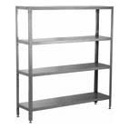
 |  | Модель | Размеры, мм. | Цена | Заказ | Сумма
 |  | СТК-600/300-С | 600х300х1600 | 10,800.00р. |  | - р.
 |  | СТК-700/300-С | 700х300х1600 | 11,410.00р. |  | - р.
 |  | СТК-800/300-С | 800х300х1600 | 11,880.00р. |  | - р.
 |  | СТК-900/300-С | 900х300х1600 | 12,620.00р. |  | - р.
 |  | СТК-1000/300-С | 1000х300х1600 | 13,450.00р. |  | - р.
 |  | СТК-1100/300-С | 1100х300х1600 | 14,280.00р. |  | - р.
 |  | СТК-1200/300-С | 1200х300х1600 | 15,120.00р. |  | - р.
 |  | СТК-1300/300-С | 1300х300х1600 | 15,950.00р. |  | - р.
 |  | СТК-1400/300-С | 1400х300х1600 | 16,780.00р. |  | - р.
 |  | СТК-1500/300-С | 1500х300х1600 | 17,610.00р. |  | - р.
 |  | СТК-1600/300-С | 1600х300х1600 | 18,440.00р. |  | - р.
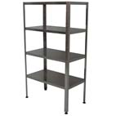
 |  | СТК-600/400-С | 600х400х1600 | 11,630.00р. |  | - р.
 |  | СТК-700/400-С | 700х400х1600 | 12,730.00р. |  | - р.
 |  | СТК-800/400-С | 800х400х1600 | 13,840.00р. |  | - р.
 |  | СТК-900/400-С | 900х400х1600 | 14,950.00р. |  | - р.
 |  | СТК-1000/400-С | 1000х400х1600 | 16,060.00р. |  | - р.
 |  | СТК-1100/400-С | 1100х400х1600 | 17,160.00р. |  | - р.
 |  | СТК-1200/400-С | 1200х400х1600 | 18,270.00р. |  | - р.
 |  | СТК-1300/400-С | 1300х400х1600 | 19,310.00р. |  | - р.
 |  | СТК-1400/400-С | 1400х400х1600 | 20,350.00р. |  | - р.
 |  | СТК-1500/400-С | 1500х400х1600 | 21,390.00р. |  | - р.
 |  | СТК-1600/400-С | 1600х400х1600 | 22,420.00р. |  | - р.
 |  | СТК-600/500-С | 600х500х1600 | 12,300.00р. |  | - р.
 |  | СТК-700/500-С | 700х500х1600 | 14,010.00р. |  | - р.
 |  | СТК-800/500-С | 800х500х1600 | 15,720.00р. |  | - р.
 |  | СТК-900/500-С | 900х500х1600 | 17,440.00р. |  | - р.
 |  | СТК-1000/500-С | 1000х500х1600 | 18,550.00р. |  | - р.
 |  | СТК-1100/500-С | 1100х500х1600 | 19,660.00р. |  | - р.
...
 |  | Модель | Размеры, мм. | Цена | Заказ | Сумма
 |  | СТК-1200/600-КВ-Н | 1200х600х1600 | 33,760.00р. |  | - р.
 |  | СТК-1500/600-КВ-Н | 1500х600х1600 | 39,400.00р. |  | - р.
 |  | СТР-114/600-КВ-Н | 600х500х1850 | 22,150.00р. |  | - р.
 |  | СТР-114/900-КВ-Н | 900х500х1850 | 27,220.00р. |  | - р.
 |  | СТР-114/1200-КВ-Н | 1200х500х1850 | 32,200.00р. |  | - р.
 |  | СТР-114/1500-КВ-Н | 1500х500х1850 | 37,270.00р. |  | - р.
 |  | СТР-115/600-КВ-Н | 600х600х1850 | 23,650.00р. |  | - р.
 |  | СТР-115/900-КВ-Н | 900х600х1850 | 29,300.00р. |  | - р.
 |  | СТР-115/1200-КВ-Н | 1200х600х1850 | 34,950.00р. |  | - р.
 |  | СТР-115/1500-КВ-Н | 1500х600х1850 | 40,590.00р. |  | - р.
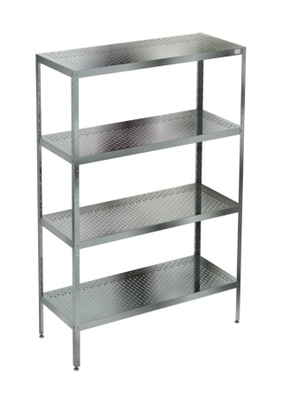
...
 |  | Модель | Размеры, мм. | Цена | Заказ | Сумма
 |  | СТКНП-1200/650-Н | 1200х650х1600 | по запросу
...
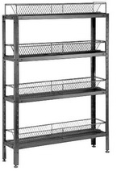
 |  | Модель | Размеры, мм. | Цена | Заказ | Сумма
 |  | СКТ-1/600-Н | 600х300х1750 | 27,540.00р. |  | - р.
 |  | СКТ-1/950-Н | 950х300х1750 | 38,580.00р. |  | - р.
 |  | СКТ-1/1200-Н | 1200х300х1750 | 47,420.00р. |  | - р.
 |  | СКТ-1/1500-Н | 1500х300х1750 | 59,170.00р. |  | - р.
...
 |  | Модель | Размеры, мм. | Цена | Заказ | Сумма
 |  | СКТ-1/600-Ц | 600х300х1850 | 25,320.00р. |  | - р.
 |  | СКТ-1/950-Ц | 950х300х1850 | 36,360.00р. |  | - р.
 |  | СКТ-1/1200-Ц | 1200х300х1850 | 45,200.00р. |  | - р.
 |  | СКТ-1/1500-Ц | 1500х300х1850 | 56,950.00р. |  | - р.
...
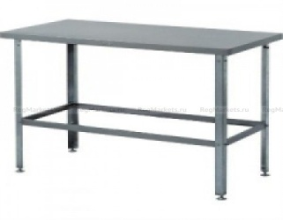
 |  | Модель | Размеры, мм. | Цена | Заказ | Сумма
 |  | Э-СР-2/600/600-С | 600х600х870 | 7,730.00р. |  | - р.
 |  | Э-СР-2/950/600-С | 950х600х870 | 9,480.00р. |  | - р.
 |  | Э-СР-2/1200/600-С | 1200х600х870 | 11,180.00р. |  | - р.
 |  | Э-СР-2/1500/600-С | 1500х600х870 | 18,550.00р. |  | - р.
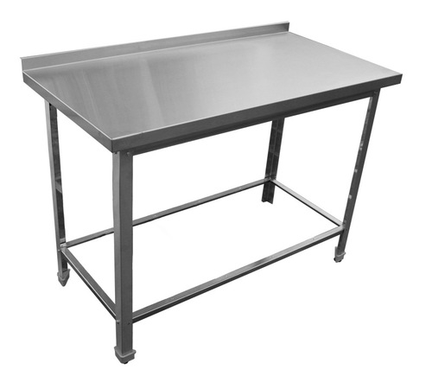
 |  | Э-СР-2/1800/600-С | 1800х600х870 | 14,950.00р. |  | - р.
 |  | Э-СР-3/600/600-С | 600х600х870 | 7,960.00р. |  | - р.
 |  | Э-СР-3/950/600-С | 950х600х870 | 9,450.00р. |  | - р.
 |  | Э-СР-3/1200/600-С | 1200х600х870 | 11,630.00р. |  | - р.
 |  | Э-СР-3/1500/600-С | 1500х600х870 | 13,450.00р. |  | - р.
 |  | Э-СР-3/1800/600-С | 1800х600х870 | 15,620.00р. |  | - р.
...
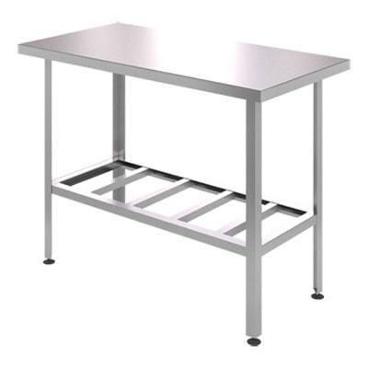
 |  | Модель | Размеры, мм. | Цена | Заказ | Сумма
 |  | СР-2/400/600-С | 400х600х870 | 7,850.00р. |  | - р.
 |  | СР-2/500/600-С | 500х600х870 | 8,210.00р. |  | - р.
 |  | СР-2/600/600-С | 600х600х870 | 8,660.00р. |  | - р.
 |  | СР-2/700/600-С | 700х600х870 | 9,390.00р. |  | - р.
 |  | СР-2/800/600-С | 800х600х870 | 10,030.00р. |  | - р.
 |  | СР-2/900/600-С | 900х600х870 | 10,780.00р. |  | - р.
 |  | СР-2/950/600-С | 950х600х870 | 10,900.00р. |  | - р.
 |  | СР-2/1000/600-С | 1000х600х870 | 11,330.00р. |  | - р.
 |  | СР-2/1100/600-С | 1100х600х870 | 11,930.00р. |  | - р.
 |  | СР-2/1200/600-С | 1200х600х870 | 12,730.00р. |  | - р.
 |  | СР-2/1300/600-С | 1300х600х870 | 13,520.00р. |  | - р.
 |  | СР-2/1400/600-С | 1400х600х870 | 14,320.00р. |  | - р.
 |  | СР-2/1500/600-С | 1500х600х870 | 15,130.00р. |  | - р.
 |  | СР-2/1600/600-С | 1600х600х870 | 15,910.00р. |  | - р.
 |  | СР-2/1700/600-С | 1700х600х870 | 16,710.00р. |  | - р.
 |  | СР-2/1800/600-С | 1800х600х870 | 17,500.00р. |  | - р.
 |  | СР-2/400/700-С | 400х700х870 | 8,010.00р. |  | - р.
 |  | СР-2/500/700-С | 500х700х870 | 8,940.00р. |  | - р.
 |  | СР-2/700/700-С | 700х700х870 | 9,870.00р. |  | - р.
...
 |  | Модель | Размеры, мм. | Цена | Заказ | Сумма
 |  | СР-2/950/800-С | 950х800х870 | 12,660.00р. |  | - р.
 |  | СР-2/1000/800-С | 1000х800х870 | 13,390.00р. |  | - р.
 |  | СР-2/1100/800-С | 1100х800х870 | 14,030.00р. |  | - р.
 |  | СР-2/1200/800-С | 1200х800х870 | 14,670.00р. |  | - р.
 |  | СР-2/1300/800-С | 1300х800х870 | 15,760.00р. |  | - р.
 |  | СР-2/1400/800-С | 1400х800х870 | 16,850.00р. |  | - р.
 |  | СР-2/1500/800-С | 1500х800х870 | 17,930.00р. |  | - р.
 |  | СР-2/1600/800-С | 1600х800х870 | 18,940.00р. |  | - р.
 |  | СР-2/1700/800-С | 1700х800х870 | 20,050.00р. |  | - р.
 |  | СР-2/1800/800-С | 1800х800х870 | 21,170.00р. |  | - р.
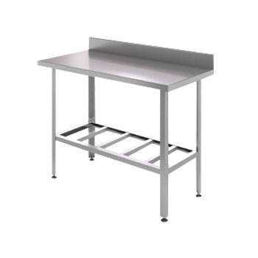
 |  | СР-3/400/600-С | 400х600х870 | 8,250.00р. |  | - р.
 |  | СР-3/500/600-С | 500х600х870 | 8,400.00р. |  | - р.
 |  | СР-3/600/600-С | 600х600х870 | 9,060.00р. |  | - р.
 |  | СР-3/700/600-С | 700х600х870 | 9,790.00р. |  | - р.
 |  | СР-3/800/600-С | 800х600х870 | 10,420.00р. |  | - р.
 |  | СР-3/900/600-С | 900х600х870 | 11,170.00р. |  | - р.
 |  | СР-3/950/600-С | 950х600х870 | 11,290.00р. |  | - р.
 |  | СР-3/1000/600-С | 1000х600х870 | 11,730.00р. |  | - р.
 |  | СР-3/1100/600-С | 1100х600х870 | 12,320.00р. |  | - р.
 |  | СР-3/1200/600-С | 1200х600х870 | 13,130.00р. |  | - р.
 |  | СР-3/1300/600-С | 1300х600х870 | 14,120.00р. |  | - р.
 |  | СР-3/1400/600-С | 1400х600х870 | 14,920.00р. |  | - р.
 |  | СР-3/1500/600-С | 1500х600х870 | 15,720.00р. |  | - р.
 |  | СР-3/1600/600-С | 1600х600х870 | 16,510.00р. |  | - р.
 |  | СР-3/1700/600-С | 1700х600х870 | 17,300.00р. |  | - р.
 |  | СР-3/1800/600-С | 1800х600х870 | 18,090.00р. |  | - р.
 |  | СР-3/400/700-С | 400х700х870 | 8,400.00р. |  | - р.
 |  | СР-3/500/700-С | 500х700х870 | 9,340.00р. |  | - р.
 |  | СР-3/600/700-С | 600х700х870 | 9,800.00р. |  | - р.
...
 |  | Модель | Размеры, мм. | Цена | Заказ | Сумма
 |  | СР-3/1200/800-Н | 1200х800х870 | 18,570.00р. |  | - р.
 |  | СР-3/1300/800-Н | 1300х800х870 | 20,190.00р. |  | - р.
 |  | СР-3/1400/800-Н | 1400х800х870 | 21,660.00р. |  | - р.
 |  | СР-3/1500/800-Н | 1500х800х870 | 23,120.00р. |  | - р.
 |  | СР-3/1600/800-Н | 1600х800х870 | 24,560.00р. |  | - р.
 |  | СР-3/1700/800-Н | 1700х800х870 | 26,000.00р. |  | - р.
 |  | СР-3/1800/800-Н | 1800х800х870 | 27,440.00р. |  | - р.
...
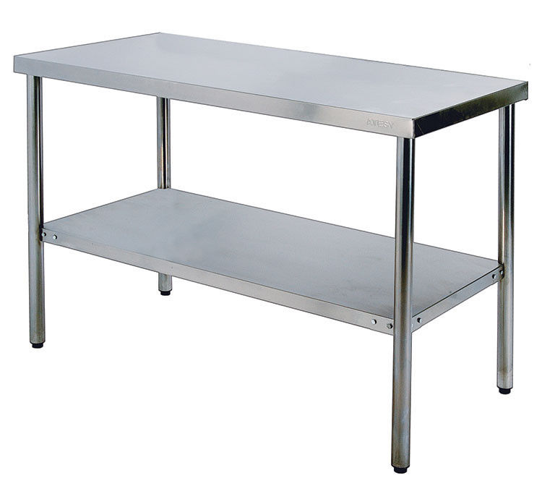
 |  | Модель | Размеры, мм. | Цена | Заказ | Сумма
 |  | СР-2/400/6СП-С | 400х600х870 | 7,700.00р. |  | - р.
 |  | СР-2/500/6СП-С | 500х600х870 | 8,600.00р. |  | - р.
 |  | СР-2/600/6СП-С | 600х600х870 | 9,370.00р. |  | - р.
 |  | СР-2/700/6СП-С | 700х600х870 | 10,270.00р. |  | - р.
 |  | СР-2/800/6СП-С | 800х600х870 | 11,170.00р. |  | - р.
 |  | СР-2/900/6СП-С | 900х600х870 | 12,020.00р. |  | - р.
 |  | СР-2/950/6СП-С | 950х600х870 | 12,450.00р. |  | - р.
 |  | СР-2/1000/6СП-С | 1000х600х870 | 12,870.00р. |  | - р.
 |  | СР-2/1100/6СП-С | 1100х600х870 | 13,840.00р. |  | - р.
 |  | СР-2/1200/6СП-С | 1200х600х870 | 14,800.00р. |  | - р.
 |  | СР-2/1300/6СП-С | 1300х600х870 | 15,600.00р. |  | - р.
 |  | СР-2/1400/6СП-С | 1400х600х870 | 16,400.00р. |  | - р.
 |  | СР-2/1500/6СП-С | 1500х600х870 | 17,200.00р. |  | - р.
 |  | СР-2/1600/6СП-С | 1600х600х870 | 18,100.00р. |  | - р.
 |  | СР-2/1700/6СП-С | 1700х600х870 | 19,000.00р. |  | - р.
 |  | СР-2/1800/6СП-С | 1800х600х870 | 19,900.00р. |  | - р.
 |  | СР-2/400/7СП-С | 400х700х870 | 8,250.00р. |  | - р.
 |  | СР-2/500/7СП-С | 500х700х870 | 9,230.00р. |  | - р.
 |  | СР-2/600/7СП-С | 600х700х870 | 10,220.00р. |  | - р.
 |  | СР-2/700/7СП-С | 700х700х870 | 11,120.00р. |  | - р.
 |  | СР-2/800/7СП-С | 800х700х870 | 12,090.00р. |  | - р.
...
 |  | Модель | Размеры, мм. | Цена | Заказ | Сумма
 |  | СР-2/950/8СП-С | 950х800х870 | 14,980.00р. |  | - р.
 |  | СР-2/1000/8СП-С | 1000х800х870 | 15,510.00р. |  | - р.
 |  | СР-2/1100/8СП-С | 1100х800х870 | 16,630.00р. |  | - р.
 |  | СР-2/1200/8СП-С | 1200х800х870 | 17,740.00р. |  | - р.
 |  | СР-2/1300/8СП-С | 1300х800х870 | 18,840.00р. |  | - р.
 |  | СР-2/1400/8СП-С | 1400х800х870 | 19,980.00р. |  | - р.
 |  | СР-2/1500/8СП-С | 1500х800х870 | 21,030.00р. |  | - р.
 |  | СР-2/1600/8СП-С | 1600х800х870 | 22,170.00р. |  | - р.
 |  | СР-2/1700/8СП-С | 1700х800х870 | 23,310.00р. |  | - р.
 |  | СР-2/1800/8СП-С | 1800х800х870 | 24,450.00р. |  | - р.
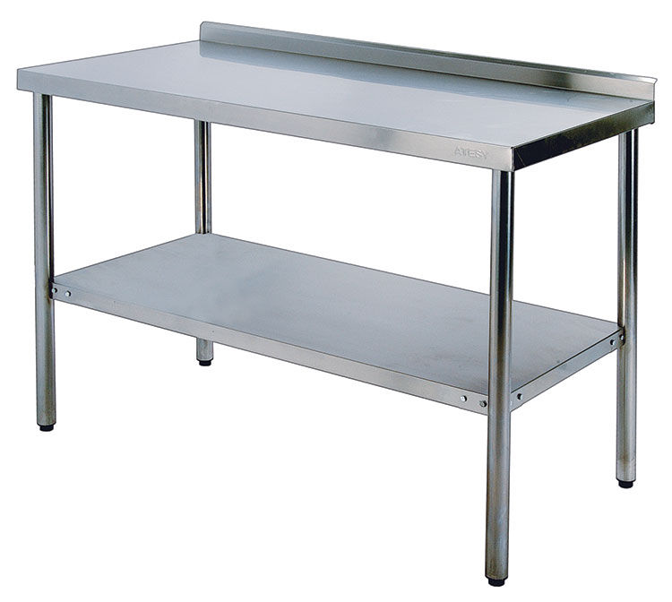
 |  | СР-3/400/6СП-С | 400х600х870 | 8,100.00р. |  | - р.
 |  | СР-3/500/6СП-С | 500х600х870 | 9,000.00р. |  | - р.
 |  | СР-3/600/6СП-С | 600х600х870 | 9,770.00р. |  | - р.
 |  | СР-3/700/6СП-С | 700х600х870 | 10,670.00р. |  | - р.
 |  | СР-3/800/6СП-С | 800х600х870 | 11,570.00р. |  | - р.
 |  | СР-3/900/6СП-С | 900х600х870 | 12,420.00р. |  | - р.
 |  | СР-3/950/6СП-С | 950х600х870 | 12,840.00р. |  | - р.
 |  | СР-3/1000/6СП-С | 1000х600х870 | 13,270.00р. |  | - р.
 |  | СР-3/1100/6СП-С | 1100х600х870 | 14,230.00р. |  | - р.
 |  | СР-3/1200/6СП-С | 1200х600х870 | 15,240.00р. |  | - р.
 |  | СР-3/1300/6СП-С | 1300х600х870 | 16,190.00р. |  | - р.
 |  | СР-3/1400/6СП-С | 1400х600х870 | 16,990.00р. |  | - р.
 |  | СР-3/1500/6СП-С | 1500х600х870 | 17,990.00р. |  | - р.
 |  | СР-3/1600/6СП-С | 1600х600х870 | 18,690.00р. |  | - р.
 |  | СР-3/1700/6СП-С | 1700х600х870 | 19,590.00р. |  | - р.
 |  | СР-3/1800/6СП-С | 1800х600х870 | 20,490.00р. |  | - р.
 |  | СР-3/400/7СП-С | 400х700х870 | 8,650.00р. |  | - р.
 |  | СР-3/500/7СП-С | 500х700х870 | 9,630.00р. |  | - р.
 |  | СР-3/600/7СП-С | 600х700х870 | 10,610.00р. |  | - р.
 |  | СР-3/700/7СП-С | 700х700х870 | 11,520.00р. |  | - р.
 |  | СР-3/800/7СП-С | 800х700х870 | 12,480.00р. |  | - р.
...
 |  | Модель | Размеры, мм. | Цена | Заказ | Сумма
 |  | СР-3/1300/8СП-С | 1300х800х870 | 19,430.00р. |  | - р.
 |  | СР-3/1400/8СП-С | 1400х800х870 | 20,570.00р. |  | - р.
 |  | СР-3/1500/8СП-С | 1500х800х870 | 21,620.00р. |  | - р.
 |  | СР-3/1600/8СП-С | 1600х800х870 | 22,760.00р. |  | - р.
 |  | СР-3/1700/8СП-С | 1700х800х870 | 23,900.00р. |  | - р.
 |  | СР-3/1800/8СП-С | 1800х800х870 | 25,030.00р. |  | - р.
...
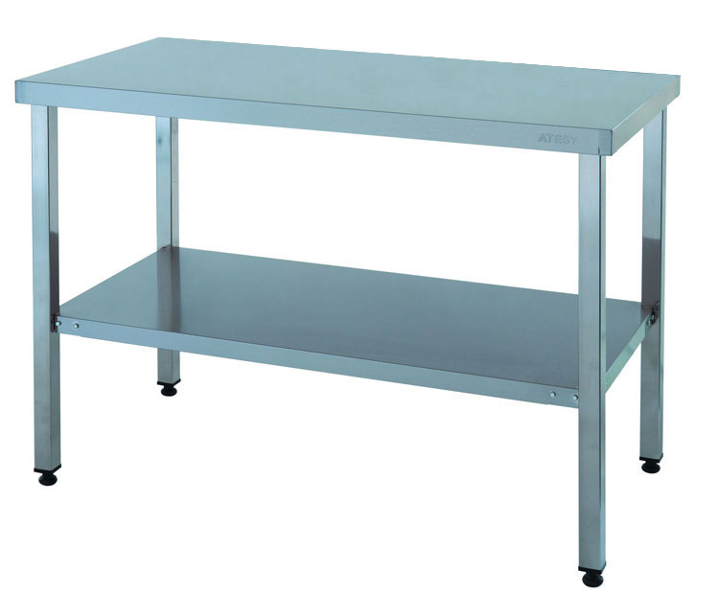
 |  | Модель | Размеры, мм. | Цена | Заказ | Сумма
 |  | СР-2/400/6СП-Ц | 400х600х870 | 7,700.00р. |  | - р.
 |  | СР-2/500/6СП-Ц | 500х600х870 | 8,600.00р. |  | - р.
 |  | СР-2/600/6СП-Ц | 600х600х870 | 9,370.00р. |  | - р.
 |  | СР-2/700/6СП-Ц | 700х600х870 | 10,270.00р. |  | - р.
 |  | СР-2/800/6СП-Ц | 800х600х870 | 11,170.00р. |  | - р.
 |  | СР-2/900/6СП-Ц | 900х600х870 | 12,020.00р. |  | - р.
 |  | СР-2/950/6СП-Ц | 950х600х870 | 12,450.00р. |  | - р.
 |  | СР-2/1000/6СП-Ц | 1000х600х870 | 12,870.00р. |  | - р.
 |  | СР-2/1100/6СП-Ц | 1100х600х870 | 13,840.00р. |  | - р.
 |  | СР-2/1200/6СП-Ц | 1200х600х870 | 14,800.00р. |  | - р.
 |  | СР-2/1300/6СП-Ц | 1300х600х870 | 15,600.00р. |  | - р.
 |  | СР-2/1400/6СП-Ц | 1400х600х870 | 16,400.00р. |  | - р.
 |  | СР-2/1500/6СП-Ц | 1500х600х870 | 17,200.00р. |  | - р.
 |  | СР-2/1600/6СП-Ц | 1600х600х870 | 18,100.00р. |  | - р.
 |  | СР-2/1700/6СП-Ц | 1700х600х870 | 19,000.00р. |  | - р.
 |  | СР-2/1800/6СП-Ц | 1800х600х870 | 19,900.00р. |  | - р.
 |  | СР-2/400/7СП-Ц | 400х700х870 | 8,250.00р. |  | - р.
 |  | СР-2/500/7СП-Ц | 500х700х870 | 9,230.00р. |  | - р.
 |  | СР-2/600/7СП-Ц | 600х700х870 | 10,220.00р. |  | - р.
 |  | СР-2/700/7СП-Ц | 700х700х870 | 11,120.00р. |  | - р.
 |  | СР-2/800/7СП-Ц | 800х700х870 | 12,090.00р. |  | - р.
 |  | СР-2/900/7СП-Ц | 900х700х870 | 13,310.00р. |  | - р.
...
 |  | Модель | Размеры, мм. | Цена | Заказ | Сумма
 |  | СР-2/1000/8СП-Ц | 1000х800х870 | 15,510.00р. |  | - р.
 |  | СР-2/1100/8СП-Ц | 1100х800х870 | 16,630.00р. |  | - р.
 |  | СР-2/1200/8СП-Ц | 1200х800х870 | 17,740.00р. |  | - р.
 |  | СР-2/1300/8СП-Ц | 1300х800х870 | 18,840.00р. |  | - р.
 |  | СР-2/1400/8СП-Ц | 1400х800х870 | 19,980.00р. |  | - р.
 |  | СР-2/1500/8СП-Ц | 1500х800х870 | 21,030.00р. |  | - р.
 |  | СР-2/1600/8СП-Ц | 1600х800х870 | 22,170.00р. |  | - р.
 |  | СР-2/1700/8СП-Ц | 1700х800х870 | 23,310.00р. |  | - р.
 |  | СР-2/1800/8СП-Ц | 1800х800х870 | 24,450.00р. |  | - р.
 |  | СР-3/400/6СП-Ц | 400х600х870 | 8,100.00р. |  | - р.
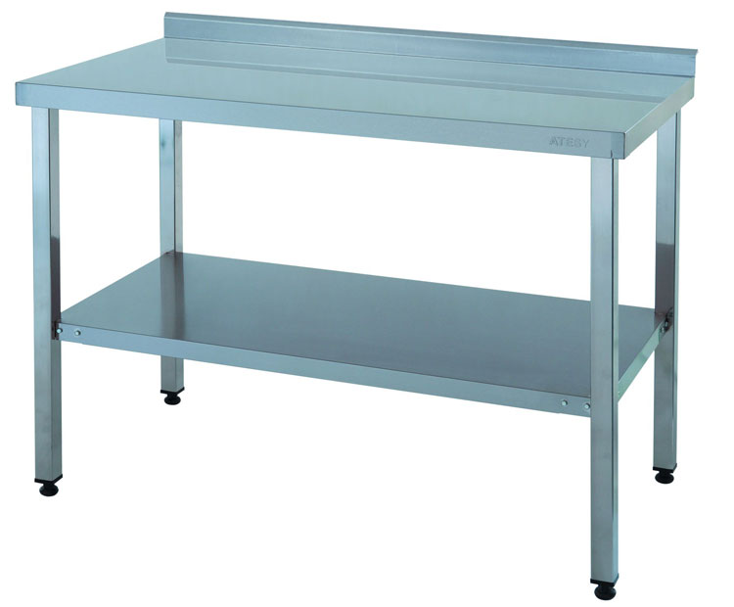
 |  | СР-3/500/6СП-Ц | 500х600х870 | 9,000.00р. |  | - р.
 |  | СР-3/600/6СП-Ц | 600х600х870 | 9,770.00р. |  | - р.
 |  | СР-3/700/6СП-Ц | 700х600х870 | 10,670.00р. |  | - р.
 |  | СР-3/800/6СП-Ц | 800х600х870 | 11,570.00р. |  | - р.
 |  | СР-3/900/6СП-Ц | 900х600х870 | 12,420.00р. |  | - р.
 |  | СР-3/950/6СП-Ц | 950х600х870 | 12,840.00р. |  | - р.
 |  | СР-3/1000/6СП-Ц | 1000х600х870 | 13,270.00р. |  | - р.
 |  | СР-3/1100/6СП-Ц | 1100х600х870 | 14,230.00р. |  | - р.
 |  | СР-3/1200/6СП-Ц | 1200х600х870 | 15,240.00р. |  | - р.
 |  | СР-3/1300/6СП-Ц | 1300х600х870 | 16,190.00р. |  | - р.
 |  | СР-3/1400/6СП-Ц | 1400х600х870 | 16,990.00р. |  | - р.
 |  | СР-3/1500/6СП-Ц | 1500х600х870 | 17,990.00р. |  | - р.
 |  | СР-3/1600/6СП-Ц | 1600х600х870 | 18,690.00р. |  | - р.
 |  | СР-3/1700/6СП-Ц | 1700х600х870 | 19,590.00р. |  | - р.
 |  | СР-3/1800/6СП-Ц | 1800х600х870 | 20,490.00р. |  | - р.
 |  | СР-3/400/7СП-Ц | 400х700х870 | 8,650.00р. |  | - р.
 |  | СР-3/500/7СП-Ц | 500х700х870 | 9,630.00р. |  | - р.
 |  | СР-3/600/7СП-Ц | 600х700х870 | 10,610.00р. |  | - р.
 |  | СР-3/700/7СП-Ц | 700х700х870 | 11,520.00р. |  | - р.
 |  | СР-3/800/7СП-Ц | 800х700х870 | 12,480.00р. |  | - р.
 |  | СР-3/900/7СП-Ц | 900х700х870 | 13,700.00р. |  | - р.
 |  | СР-3/950/7СП-Ц | 950х700х870 | 14,140.00р. |  | - р.
...
 |  | Модель | Размеры, мм. | Цена | Заказ | Сумма
 |  | СП-3/900/800-КВ-Н | 900х800х870 | 20,050.00р. |  | - р.
 |  | СП-3/950/800-КВ-Н | 950х800х870 | 20,630.00р. |  | - р.
 |  | СП-3/1000/800-КВ-Н | 1000х800х870 | 21,220.00р. |  | - р.
 |  | СП-3/1200/800-КВ-Н | 1200х800х870 | 23,920.00р. |  | - р.
 |  | СП-3/1500/800-КВ-Н | 1500х800х870 | 27,970.00р. |  | - р.
 |  | СП-3/1800/800-КВ-Н | 1800х800х870 | 32,040.00р. |  | - р.
...
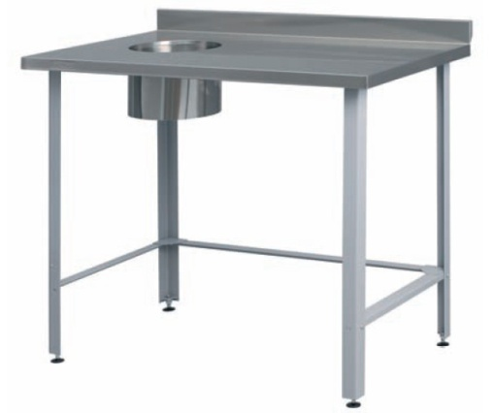
 |  | Модель | Размеры, мм. | Цена | Заказ | Сумма
 |  | СРО-3/600/600-С | 600х600х870 | 11,030.00р. |  | - р.
 |  | СРО-3/700/600-С | 700х600х870 | 11,770.00р. |  | - р.
 |  | СРО-3/800/600-С | 800х600х870 | 12,400.00р. |  | - р.
 |  | СРО-3/900/600-С | 900х600х870 | 13,150.00р. |  | - р.
 |  | СРО-3/950/600-С | 950х600х870 | 13,270.00р. |  | - р.
 |  | СРО-3/1000/600-С | 1000х600х870 | 13,700.00р. |  | - р.
 |  | СРО-3/1100/600-С | 1100х600х870 | 14,300.00р. |  | - р.
 |  | СРО-3/1200/600-С | 1200х600х870 | 15,110.00р. |  | - р.
 |  | СРО-3/1300/600-С | 1300х600х870 | 16,100.00р. |  | - р.
 |  | СРО-3/1400/600-С | 1400х600х870 | 16,890.00р. |  | - р.
 |  | СРО-3/1500/600-С | 1500х600х870 | 17,700.00р. |  | - р.
 |  | СРО-3/1600/600-С | 1600х600х870 | 18,480.00р. |  | - р.
 |  | СРО-3/1700/600-С | 1700х600х870 | 19,280.00р. |  | - р.
 |  | СРО-3/1800/600-С | 1800х600х870 | 20,070.00р. |  | - р.
 |  | СРО-3/600/700-С | 600х700х870 | 11,780.00р. |  | - р.
 |  | СРО-3/700/700-С | 700х700х870 | 12,240.00р. |  | - р.
 |  | СРО-3/800/700-С | 800х700х870 | 13,210.00р. |  | - р.
 |  | СРО-3/900/700-С | 900х700х870 | 13,820.00р. |  | - р.
 |  | СРО-3/950/700-С | 950х700х870 | 14,250.00р. |  | - р.
...
 |  | Модель | Размеры, мм. | Цена | Заказ | Сумма
 |  | СРО-3/1200/800-Ц | 1200х800х870 | 17,090.00р. |  | - р.
 |  | СРО-3/1300/800-Ц | 1300х800х870 | 18,330.00р. |  | - р.
 |  | СРО-3/1400/800-Ц | 1400х800х870 | 19,420.00р. |  | - р.
 |  | СРО-3/1500/800-Ц | 1500х800х870 | 20,500.00р. |  | - р.
 |  | СРО-3/1600/800-Ц | 1600х800х870 | 21,510.00р. |  | - р.
 |  | СРО-3/1700/800-Ц | 1700х800х870 | 22,620.00р. |  | - р.
 |  | СРО-3/1800/800-Ц | 1800х800х870 | 23,740.00р. |  | - р.
...
 |  | Модель | Размеры, мм. | Цена | Заказ | Сумма
 |  | КР-500/800-Н | 505х505х800 | 47,140.00р. |  | - р. |  | 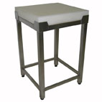
...
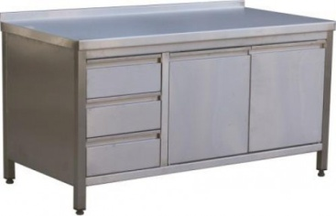
 |  | Модель | Размеры, мм. | Цена | Заказ | Сумма
 |  | СТ-2/950-Р-Н | 950х600х870 | 58,420.00р. |  | - р.
 |  | СТ-2/1200-Р-Н | 1200х600х870 | 49,350.00р. |  | - р.
 |  | СТ-2/1500-Р-Н | 1500х600х870 | 72,520.00р. |  | - р.
 |  | СТ-3/950-Р-Н | 950х600х870 | 59,020.00р. |  | - р.
 |  | СТ-3/1200-Р-Н | 1200х600х870 | 67,260.00р. |  | - р.
 |  | СТ-3/1500-Р-Н | 1500х600х870 | 73,500.00р. |  | - р.
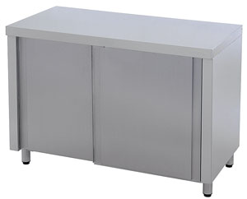
 |  | СТ-2/600/600-К-Н | 600х600х870 | 35,860.00р. |  | - р.
 |  | СТ-2/700/600-К-Н | 700х600х870 | 38,550.00р. |  | - р.
 |  | СТ-2/800/600-К-Н | 800х600х870 | 40,610.00р. |  | - р.
 |  | СТ-2/900/600-К-Н | 900х600х870 | 42,690.00р. |  | - р.
 |  | СТ-2/1000/600-К-Н | 1000х600х870 | 45,330.00р. |  | - р.
 |  | СТ-2/1100/600-К-Н | 1100х600х870 | 47,310.00р. |  | - р.
 |  | СТ-2/1200/600-К-Н | 1200х600х870 | 50,810.00р. |  | - р.
 |  | СТ-2/1300/600-К-Н | 1300х600х870 | 51,820.00р. |  | - р.
 |  | СТ-2/1400/600-К-Н | 1400х600х870 | 54,990.00р. |  | - р.
 |  | СТ-2/1500/600-К-Н | 1500х600х870 | 56,000.00р. |  | - р.
 |  | СТ-2/600/700-К-Н | 600х700х870 | 37,950.00р. |  | - р.
 |  | СТ-2/700/700-К-Н | 700х700х870 | 40,030.00р. |  | - р.
 |  | СТ-2/800/700-К-Н | 800х700х870 | 43,100.00р. |  | - р.
 |  | СТ-2/900/700-К-Н | 900х700х870 | 46,160.00р. |  | - р.
 |  | СТ-2/1000/700-К-Н | 1000х700х870 | 47,680.00р. |  | - р.
 |  | СТ-2/1100/700-К-Н | 1100х700х870 | 50,200.00р. |  | - р.
 |  | СТ-2/1200/700-К-Н | 1200х700х870 | 52,600.00р. |  | - р.
 |  | СТ-2/1300/700-К-Н | 1300х700х870 | 55,010.00р. |  | - р.
...
 |  | Модель | Размеры, мм. | Цена | Заказ | Сумма
 |  | СТ-2/600/800-К-Н | 600х800х870 | 40,100.00р. |  | - р.
 |  | СТ-2/700/800-К-Н | 700х800х870 | 43,100.00р. |  | - р.
 |  | СТ-2/800/800-К-Н | 800х800х870 | 45,720.00р. |  | - р.
 |  | СТ-2/900/800-К-Н | 900х800х870 | 48,820.00р. |  | - р.
 |  | СТ-2/1000/800-К-Н | 1000х800х870 | 49,470.00р. |  | - р.
 |  | СТ-2/1100/800-К-Н | 1100х800х870 | 53,070.00р. |  | - р.
 |  | СТ-2/1200/800-К-Н | 1200х800х870 | 56,910.00р. |  | - р.
 |  | СТ-2/1300/800-К-Н | 1300х800х870 | 59,970.00р. |  | - р.
 |  | СТ-2/1400/800-К-Н | 1400х800х870 | 63,180.00р. |  | - р.
 |  | СТ-2/1500/800-К-Н | 1500х800х870 | 68,730.00р. |  | - р.
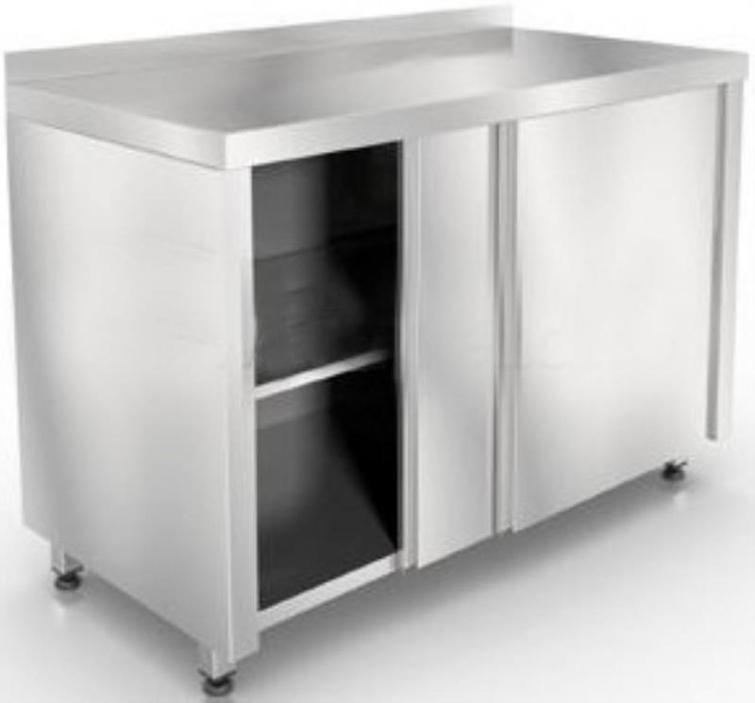
 |  | СТ-3/600/600-К-Н | 600х600х870 | 36,460.00р. |  | - р.
 |  | СТ-3/700/600-К-Н | 700х600х870 | 39,340.00р. |  | - р.
 |  | СТ-3/800/600-К-Н | 800х600х870 | 41,400.00р. |  | - р.
 |  | СТ-3/900/600-К-Н | 900х600х870 | 43,480.00р. |  | - р.
 |  | СТ-3/1000/600-К-Н | 1000х600х870 | 46,320.00р. |  | - р.
 |  | СТ-3/1100/600-К-Н | 1100х600х870 | 48,100.00р. |  | - р.
 |  | СТ-3/1200/600-К-Н | 1200х600х870 | 51,600.00р. |  | - р.
 |  | СТ-3/1300/600-К-Н | 1300х600х870 | 52,810.00р. |  | - р.
 |  | СТ-3/1400/600-К-Н | 1400х600х870 | 55,980.00р. |  | - р.
 |  | СТ-3/1500/600-К-Н | 1500х600х870 | 56,990.00р. |  | - р.
 |  | СТ-3/600/700-К-Н | 600х700х870 | 38,550.00р. |  | - р.
 |  | СТ-3/700/700-К-Н | 700х700х870 | 40,620.00р. |  | - р.
 |  | СТ-3/800/700-К-Н | 800х700х870 | 43,700.00р. |  | - р.
 |  | СТ-3/900/700-К-Н | 900х700х870 | 46,750.00р. |  | - р.
 |  | СТ-3/1000/700-К-Н | 1000х700х870 | 48,480.00р. |  | - р.
 |  | СТ-3/1100/700-К-Н | 1100х700х870 | 50,990.00р. |  | - р.
 |  | СТ-3/1200/700-К-Н | 1200х700х870 | 53,390.00р. |  | - р.
 |  | СТ-3/1300/700-К-Н | 1300х700х870 | 55,990.00р. |  | - р.
...
 | Наименование | Модель | Размеры, мм. | Цена | Заказ | Сумма
 | Стол-тумба, двери "купе" с бортом | СТ-3/900/800-К-Н | 900х800х870 | 49,420.00р. |  | - р.
 | Стол-тумба, двери "купе" с бортом | СТ-3/1000/800-К-Н | 1000х800х870 | 50,260.00р. |  | - р.
 | Стол-тумба, двери "купе" с бортом | СТ-3/1100/800-К-Н | 1100х800х870 | 53,860.00р. |  | - р.
 | Стол-тумба, двери "купе" с бортом | СТ-3/1200/800-К-Н | 1200х800х870 | 57,700.00р. |  | - р.
 | Стол-тумба, двери "купе" с бортом | СТ-3/1300/800-К-Н | 1300х800х870 | 60,960.00р. |  | - р.
 | Стол-тумба, двери "купе" с бортом | СТ-3/1400/800-К-Н | 1400х800х870 | 64,170.00р. |  | - р.
 | Стол-тумба, двери "купе" с бортом | СТ-3/1500/800-К-Н | 1500х800х870 | 69,720.00р. |  | - р.

 | Тележки

 | Тележка сервировочная, 2 полки | ТС-2-Н | 800х500х850 | 19,970.00р. |  | - р. | 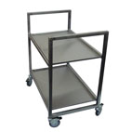
 | Тележка сервировочная, 3 полки | ТС-3-Н | 800х500х850 | 24,140.00р. |  | - р.
 | Тележка для сбора посуды | ТСП-Н | 800х500х850 | 22,300.00р. |  | - р. |  | 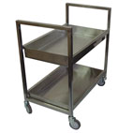
 | Тележка для гастроемкостей | ТГ-1-Н | 750Х600Х1050 | 28,470.00р. |  | - р. |  | 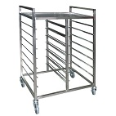
 | Тележка для транспортировки тарелок, нерж, 2 яруса, на 164 тарелки | ТТ-2-Н | 1200х600х1050 | 50,710.00р. |  | - р. |  | 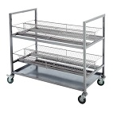
 | Тележка для транспортировки тарелок, нерж, 3 яруса, на 246 тарелок | ТТ-3-Н | 1200х600х1500 | 59,460.00р. |  | - р. | 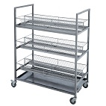

 | Шкафы

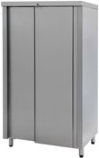
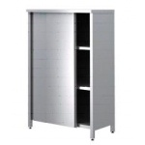
 | Шкаф, 2-е двери "купе" | ШЗК-950-К-Н | 950х600х1750 | 56,120.00р. |  | - р.
 | Шкаф, 2-е двери "купе" | ШЗК-1200-К-Н | 1200х600х1750 | 63,990.00р. |  | - р.
 | Шкаф, 2-е двери "купе" | ШЗК-1500-К-Н | 1500х600х1750 | 76,760.00р. |  | - р.
 | Шкаф, 2-е двери "распашные" | ШЗК-950-Р-Н | 950х600х1750 | 56,120.00р. |  | - р.
 | Шкаф, 2-е двери "распашные" | ШЗК-1200-Р-Н | 1200х600х1750 | 63,990.00р. |  | - р.
 | Шкаф, 2-е двери "распашные" | ШЗК-1500-Р-Н | 1500х600х1750 | 76,760.00р. |  | - р.
...
 |  | Модель | Размеры, мм. | Цена | Заказ | Сумма
 |  | КШ-1-Н | 600х530х1630 | 29,470.00р. |  | - р.
 |  | КШ-2-Н | 680х590х1630 | 32,080.00р. |  | - р.
 |  | КШ-3-Н | 440х600х1550 | 48,100.00р. |  | - р.
 |  | КШ-4-Н | 670х450х1570 | 31,390.00р. |  | - р. |  |  | 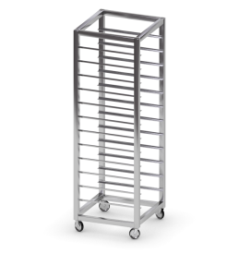
...
 |  | Модель | Размеры, мм. | Цена | Заказ | Сумма
 |  | ПКИ-400-C | 400х400х420 | 5,340.00р. |  | - р.
 |  | ПКИ-1200-C | 1200х400х420 | 9,630.00р. |  | - р.

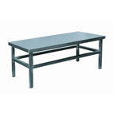
...
 |  | Модель | Размеры, мм. | Цена | Заказ | Сумма
 |  | ПКИ-400-Н | 400х400х420 | 6,170.00р. |  | - р.
 |  | ПКИ-1200-Н | 1200х400х420 | 11,310.00р. |  | - р.

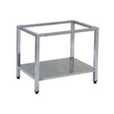
...
 |  | Модель | Размеры, мм. | Цена | Заказ | Сумма
 |  | ЕТ-50 | 575х600х380 | 10,460.00р. |  | - р.
 |  | ПДЭ-500-КВ-Н | 500х500х500 | 22,680.00р. |  | - р.
...
 |  | Модель | Размеры, мм. | Цена | Заказ | Сумма
 |  | ПНК-600-Н | 600х300 | 3,320.00р. |  | - р.
 |  | ПНК-950-Н | 950х300 | 4,150.00р. |  | - р.
 |  | ПНК-1200-Н | 1200х300 | 4,670.00р. |  | - р.
 |  | ПНК-1500-Н | 1500х300 | 5,320.00р. |  | - р.
 |  | ПНК-2-600-Н | 600х300х600 | 8,030.00р. |  | - р.
 |  | ПНК-2-950-Н | 950х300х600 | 9,690.00р. |  | - р.
 |  | ПНК-2-1200-Н | 1200х300х600 | 10,720.00р. |  | - р.
 |  | ПНК-2-1500-Н | 1500х300х600 | 12,020.00р. |  | - р.
 |  | ПНК-3-600-Н | 600х300х900 | 12,340.00р. |  | - р.
...
 |  | Модель | Размеры, мм. | Цена | Заказ | Сумма
 |  | ПНК-1500-П-Н | 1500х300 | 6,380.00р. |  | - р.
 |  | ПНК-2-600-П-Н | 600х300 | 9,640.00р. |  | - р.
 |  | ПНК-2-950-П-Н | 950х300 | 11,630.00р. |  | - р.
 |  | ПНК-2-1200-П-Н | 1200х300 | 12,860.00р. |  | - р.
 |  | ПНК-2-1500-П-Н | 1500х300 | 14,430.00р. |  | - р.
 |  | ПНК-3-600-П-Н | 600х300 | 14,810.00р. |  | - р.
 |  | ПНК-3-950-П-Н | 950х300 | 17,800.00р. |  | - р.
 |  | ПНК-3-1200-П-Н | 1200х300 | 19,650.00р. |  | - р.
 |  | ПНК-3-1500-П-Н | 1500х300 | 22,000.00р. |  | - р.
 |  | ПЗК-950-Н | 950х400х600 | 28,180.00р. |  | - р.
 |  | ПЗК-1200-Н | 1200х400х600 | 31,340.00р. |  | - р. |  | 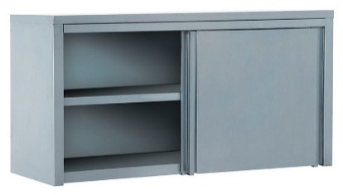
 |  | ПЗК-1500-Н | 1500х400х600 | 38,340.00р. |  | - р.
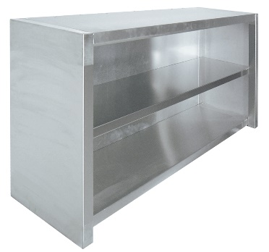
 |  | ППК-600-Н | 600х400х600 | 14,510.00р. |  | - р.
 |  | ППК-950-Н | 950х400х600 | 18,150.00р. |  | - р.
 |  | ППК-1200-Н | 1200х400х600 | 21,450.00р. |  | - р.
 |  | ППК-1500-Н | 1500х400х600 | 25,380.00р. |  | - р.
 |  | ПКК-600-Н | 600х350х300 | 9,980.00р. |  | - р. |  | 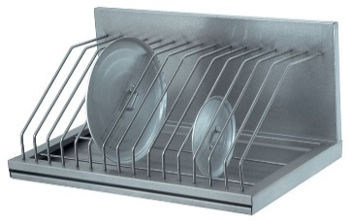
 |  | ПКД-300-Н | 300х350х300 | 5,990.00р. |  | - р.
 |  | ПКД-600-Н | 600х350х300 | 8,650.00р. |  | - р. |  | 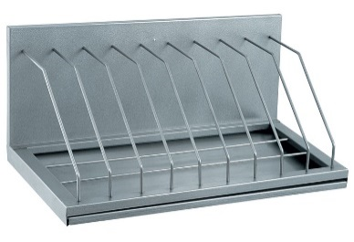
 |  | ПКТ-600-Н | 600х300 | 6,930.00р. |  | - р.
 |  | ПКТ-950-Н | 950х300 | 8,380.00р. |  | - р.
 |  | ПКТ-1200-Н | 1200х300 | 11,230.00р. |  | - р.
 |  | ПКТ-1500-Н | 1500х300 | 12,100.00р. |  | - р.
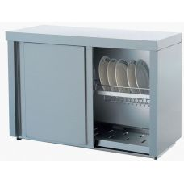
 |  | ПЗТ-950-Н | 950х400х600 | 33,400.00р. |  | - р.
 |  | ПЗТ-1200-Н | 1200х400х600 | 40,380.00р. |  | - р.
 |  | ПЗТ-1500-Н | 1500х400х600 | 49,390.00р. |  | - р.
...
 |  | Модель | Размеры, мм. | Цена | Заказ | Сумма
 |  | П-433-333-Н | 433х333 | 1,230.00р. |  | - р.
 |  | П-600-400-Н | 600х400 | 1,940.00р. |  | - р.
...
 |  | Модель | Размеры, мм. | Цена | Заказ | Сумма
 |  | П-650-530-С | 650х530 | 2,310.00р. |  | - р.
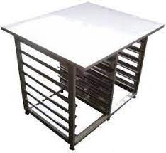
...
 |  | Модель | Размеры, мм. | Цена | Заказ | Сумма
 |  | ПК-840/700/670-КВ-Н | 840х700х670 | 31,360.00р. |  | - р.
 |  |  |  |  | Итого | - р.

